关系图
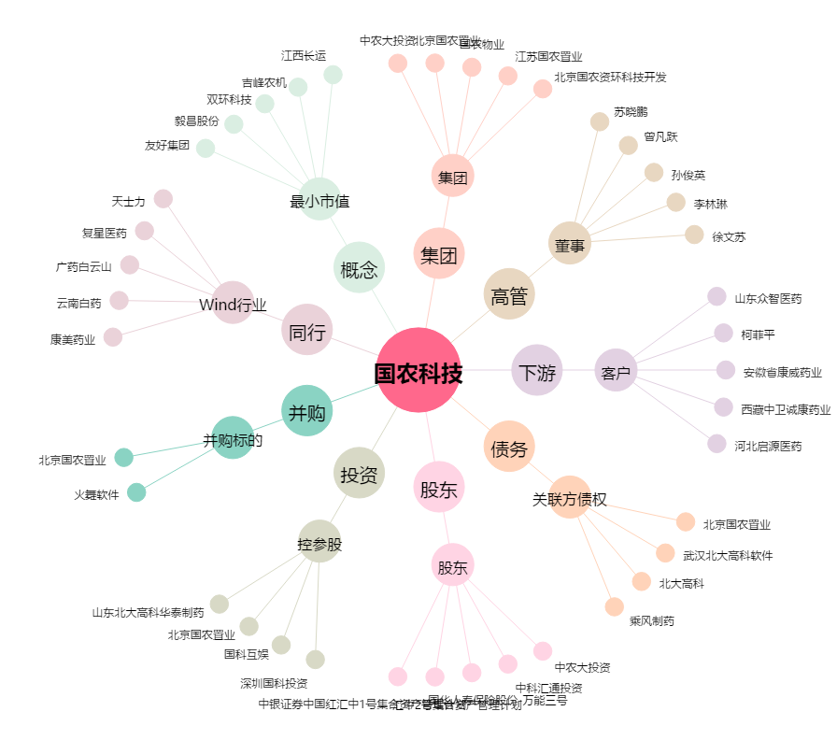
国农科技[000004.SZ] - 关系概览图

